Tabelle1
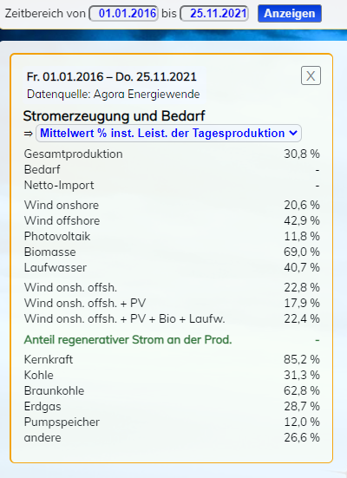
Berechnungen E_42 Energiewende und der Ampel-Koalitionsvertrag |  |  |  | Alle Werte gerundet |  |  |  | Anlage - Prozenztualer Anteil

 | Inst. Leistung | Mögl. Erzeugung | Anteil Erzeugung | Erzeugter Strom TWh | Geplanter Zubau | Geplanter Zubau | Inst. Leistung gesamt
 | aktuell GW | TWh (100%) | gemäß Anlage | im Jahr 2020 | bis 2030 (TWh) | Inst. Leistung bis 2030 (GW) | bis zum Jahr 2030 in GW
Laufwasser | 4 | 34 | 40.70% | 14 | entfällt* | entfällt* | 4
Biomasse | 9 | 75 | 69.00% | 52 | entfällt* | entfällt* | 9
 |  |  |  | 66 |  |  | 12

Wind onshore | 56 | 491 | 20.60% | 101 | Windstrom | 78 | 134
Wind offshore | 8 | 68 | 42.90% | 29 | gesamt TWh** | 6 | 14
 | 64 |  |  | 130 | 169 | 84 | 148

Solar | 58 | 508 | 11.80% | 60 | 147 | 142 | 200
 | GW | TWh |  | TWh | TWh | GW | GW
Summen | 134 | 1,176 |  | 256 | 316 | 226 | 360

* Zubau zu geringfügig, wird in dieser Rechnung vernachlässigt
** Windstrom wird unten in der Anlagentabelle in on- und Offshore differenziert. |  |  |  |  |  |  |  | Werte von Agora & Energy-Charts
 |  |  |  |  |  |  |  | Rechte an der Tabelle

Quelle: https://www.stromdaten.info/ANALYSE/windpvcalculator/index.php?Z9=g14rv7b4

Quelle: https://www.stromdaten.info/ANALYSE/windpvcalculator/index.php?Z9=avxqaz0z
Alle Werte & Berechnungen nach bestem Wissen und Gewissen aber ohne Gewähr © enexion group

